상품제안서
심플 웰컴키트 S4 | 상품코드: S27732

 |  |  |  |  |  | 02-713-8555 | www.synergygift.co.kr
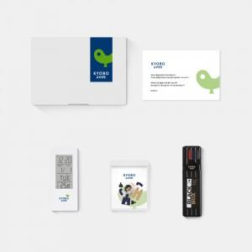

【상세/제작정보】 | 디자인패키지, 디지털탁상시계, 인스타피규어, 스테틀러 오피스세트, 웰컴카드 5종 KIT

【인쇄/포장옵션】 | 전체 1곳 포함 / 포장불가능

【공급단가】 | 수량 | 100~ | 300~ | 500~ | 1,000~
*VAT별도 | 스티커형 | 25,500원 | 24,000원 | 23,000원 | 20,500원
 | 띠지형 | 27,500원 | 25,500원 | 24,500원 | 22,000원

【상품 URL】 | https://www.synergygift.co.kr:443/src/goods_detail.php?gdno=27732

